Schreibtischtest
i äußere Schleife | j innere Schleife |  | 0 | 1 | 2 | 3 | 4
4 | 1 |  | 7 | 4 | 12 | 1 | 2 | a[j-1] > a[j] | Prüfung in der inneren Schleife
4 | 2 |  | 4 | 7 | 12 | 1 | 2 |  | Gefundenes Element für Position
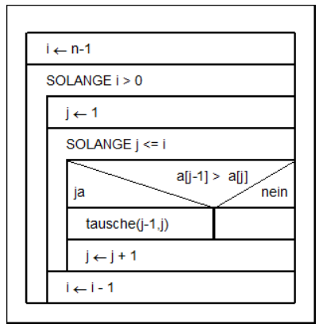
4 | 3 |  | 4 | 7 | 12 | 1 | 2
4 | 4 |  | 4 | 7 | 1 | 12 | 2
4 | 5 |  | Innere Schleife verlassen
3 | 5 |  | Nächster Schleifendurchlauf äußere Schleife
3 | 1 |  | 4 | 7 | 1 | 2 | 12
3 | 2 |  | 4 | 7 | 1 | 2 | 12
3 | 3 |  | 4 | 1 | 7 | 2 | 12
3 | 4 |  | Innere Schleife verlassen
2 | 4 |  | Nächster Schleifendurchlauf äußere Schleife
2 | 1 |  | 4 | 1 | 2 | 7 | 12
2 | 2 |  | 1 | 4 | 2 | 7 | 12
2 | 3 |  | Innere Schleife verlassen
1 | 3 |  | Nächster Schleifendurchlauf äußere Schleife
1 | 1 |  | 1 | 2 | 4 | 7 | 12
1 | 2 |  | Innere Schleife verlassen
0 | - |  | Äußere Schleife wird verlassen --> Ende
 |  | Ergebnis: | 1 | 2 | 4 | 7 | 12

